7. Persona 도출
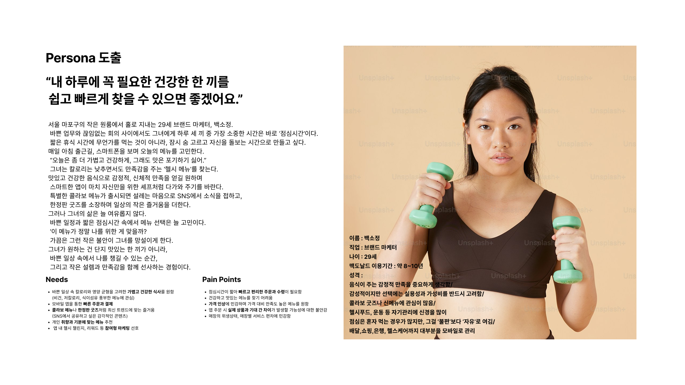
* Persona 도출

8. Journey Map 제작
* Journey Map 제작
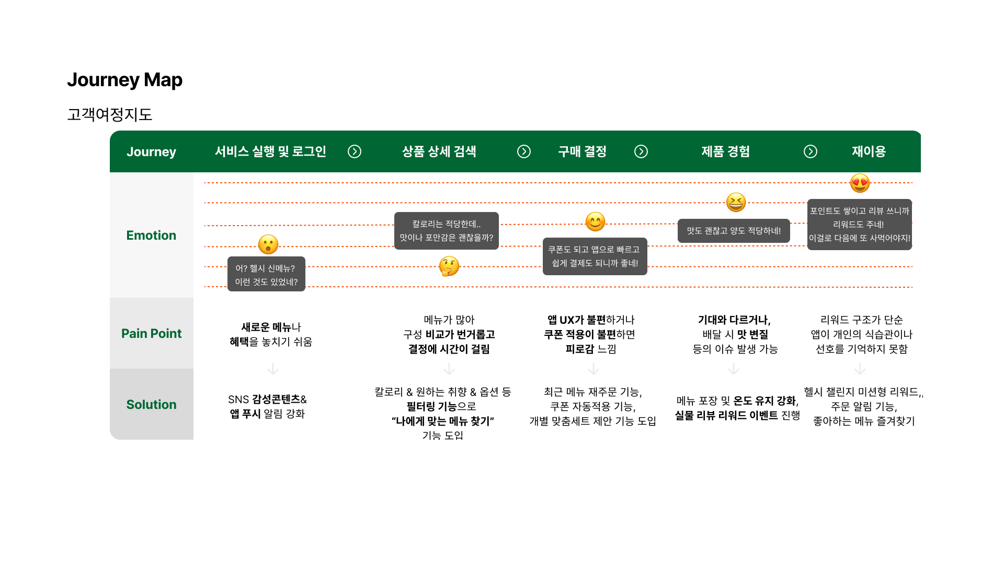

 | 단계 | 고객행동 | 감정 | 접점 포인트 | Pain Point
 | Awareness (인지) (*서비스 실행 및 로그인) | 맥도날드 앱, SNS 광고를 통해 헬시 메뉴 및 콜라보 굿즈 소식 노출 | 호기심, 관심 | 인스타그램 광고, 유튜브 영상, 인플루언서 콘텐츠 | 브랜드·헬시 메뉴 인지 초기, 익숙하지 않아 선택에 망설임
 | Consideration (고려) (*상품 상세 검색) | 앱 내 헬시 메뉴 상세 정보 확인, 리뷰 탐색, SNS 후기 탐색 | 기대, 고민, 비교 | 앱 상세페이지, 블로그, 유튜브 리뷰 | 메뉴별 영양 정보 부족, 후기 신뢰성 걱정, 선택지 과다로 고민 발생
 | Purchase (구매) (*구매 결정) | 헬시 메뉴 선택, 앱에서 쿠폰 적용 후 간편 결제 진행 | 설렘, 망설임 | 모바일 앱, 앱 내 쿠폰·포인트 적용 | 앱 UI 복잡함, 결제 단계 불편
 | Retention (유지) (*제품 경험) | 주문한 헬시 메뉴 섭취 후 만족, 앱 푸시·알림톡 수신 | 만족,편안함 | 앱 푸시 알림, 카카오 알림톡 | 배송 지연으로 인한 맛 변질
 | Loyalty (충성) (*재이용) | 앱 내 리뷰 작성, SNS 공유 | 애정, 신뢰 | 리뷰 이벤트 | 포인트 활용 제한, 리워드 체계 미흡

